Hoja1
2023-07-03 13:08:02

LA PAZ 28 - HAEDO 4460-2005
BUENOS AIRES luquearti@gmail.com
____________________________________________________________________________________
"PASADOR CERROJO”
“p/ Muebles”
“Hº CHAROLADO"
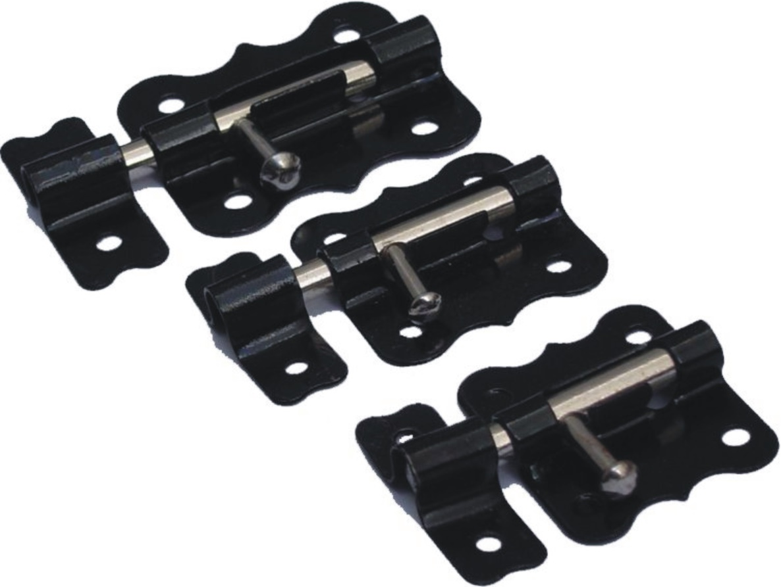

COD. | DESCRIPCION | PRECIO
PI-1500 | Pasador CERROJO 38mm.(1 1/2") Hº Charol. | 112.666
PI-1501 | Pasador CERROJO 51mm. ( 2 " ) Hº Charol. | 158.752

ENVASE: Caja x 12 unidades

